支部様式第16号（表面）
 | 支部様式第16号
地方公務員災害補償
療 養 費 請 求 書

 |  |  |  |  |  |  |  |  |  |  |  |  |  |  |  |  |  |  |  | （ |  | 年 | 月分・第 |  | 回請求分）
 | （宛先）地方公務員災害補償基金埼玉県支部長

 | 下記の療養費を請求します。

 |  |  |  |  | 年 |  |  | 月 |  | 日

 |  |  |  | 医療機関の |  |  |  |  |  |  |  | 郵便番号
 |  |  |  |  |  |  |  |  |  |  |  | 所在地
 |  |  |  |  |  |  |  |  |  |  |  | 名称
 |  |  |  |  |  |  |  |  |  |  |  | 氏名
 |  |  |  |  |  |  |  |  |  |  |  | 電話番号

 |  |  |  | 請求金額 |  |  | 百 |  |  | 十 |  |  | 万 |  |  | 千 |  |  |  | 百 | 十 |  | 円

 |  |  |  | （請求金額の内訳は裏面のとおり）

 |  | ※ | 負傷又は 発病年月日 |  |  |  |  |  | 年 |  |  | 月 |  |  | 日 |  | ※ | 認定番号

 |  | ※ | 所属団体 ・部局 |  |  |  |  |  |  |  |  |  |  |  |  |  | ※ | ふりがな
 |  |  |  |  |  |  |  |  |  |  |  |  |  |  |  |  |  | 氏名

 |  | 送金先 |  | 振込先銀行 |  |  |  |  |  |  |  |  |  |  |  |  |  |  | 銀行 |  |  |  |  |  |  |  | 支店

 |  |  |  | 預金種目 |  |  |  | 普通 |  |  | 当座 |  |  |  | 口座番号 |  |  |  |  |  |  |  |  |  |  |  |  |  | FALSE
 |  |  |  |  |  |  |  |  |  |  |  |  |  |  |  |  |  |  |  |  |  |  |  |  |  |  |  |  | FALSE

 |  |  |  | 振込口座 |  |  |  | ふりがな
 |  |  |  |  |  |  |  | 預金名義

 |  | （「預金名義」の欄は、通帳に記入してあるとおりに正しく記入してください。）

 |  |  |  |  |  |  |  |  |  |  |  |  |  |  |  |  |  |  |  |  | （この欄は空欄で結構です。）
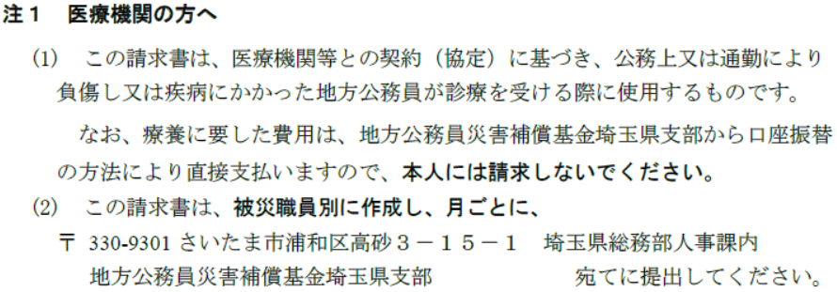
 |  |  |  |  |  |  |  |  |  |  |  |  |  |  |  |  |  |  |  |  | 通知 |  |  | 年 |  | 月 |  | 日

 |  |  |  |  |  |  |  |  |  |  |  |  |  |  |  |  |  |  |  |  | 支払 |  |  | 年 |  | 月 |  | 日

 |  |  |  |  |  |  |  |  |  |  |  |  |  |  |  |  |  |  |  |  | 決定金額 |  |  |  |  |  |  | 円

 | ※ 公務災害担当課 |  |  |  |  | 課名 |  |  |  |  |  |  |  | 氏名 |  |  |  |  |  |  |  | 電話

